Data
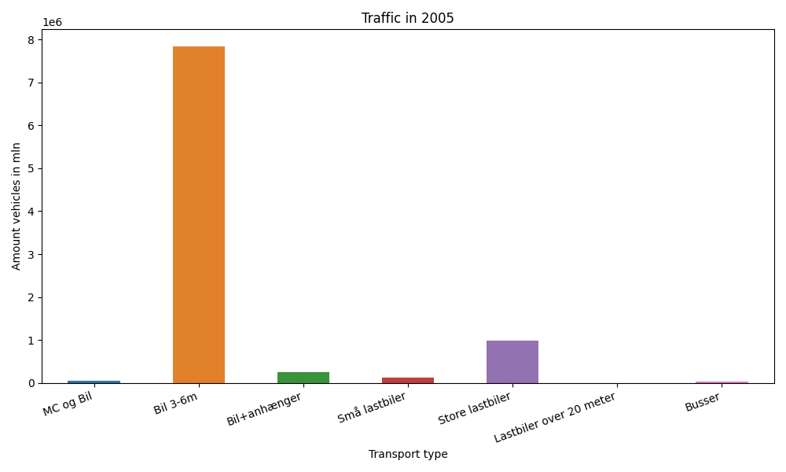
År | Måned | MC og Bil | Bil 3-6m | Bil+anhænger | Små lastbiler | Store lastbiler | Lastbiler over 20 meter | Busser | Total
2005 | 12 | 259 | 627568 | 12182 | 9196 | 80465 | 0 | 2020 | 731690
2005 | 11 | 644 | 641764 | 14565 | 10508 | 91660 | 0 | 2998 | 762139
2005 | 10 | 2599 | 709216 | 19459 | 11103 | 88600 | 0 | 3803 | 834780
2005 | 9 | 5692 | 702752 | 21350 | 11623 | 87641 | 0 | 3967 | 833025
2005 | 8 | 9497 | 798441 | 36406 | 12489 | 85823 | 0 | 3795 | 946451
2005 | 7 | 9813 | 800896 | 51987 | 10677 | 70934 | 0 | 2932 | 947239
2005 | 6 | 6684 | 702781 | 25883 | 12267 | 87754 | 0 | 3565 | 838934
2005 | 5 | 6192 | 688948 | 20838 | 11300 | 83687 | 0 | 3665 | 814630
2005 | 4 | 3254 | 625228 | 16472 | 10816 | 81876 | 0 | 2985 | 740631
2005 | 3 | 1111 | 594310 | 14012 | 9700 | 76853 | 0 | 2645 | 698631
2005 | 2 | 208 | 464547 | 9775 | 9000 | 68703 | 0 | 2060 | 554293
2005 | 1 | 200 | 486495 | 10502 | 9359 | 72672 | 0 | 1887 | 581115

